Cronograma
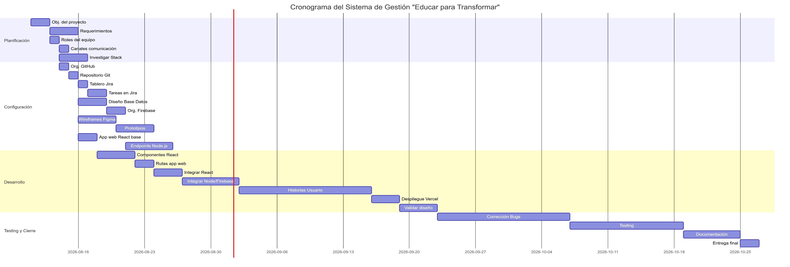
 | Cronograma - Centro educativo - Toucan Do IT |  |  |  |  |  | Diagrama de GANTT:
ID | Tareas | Dependencias | Duración | Inicio | Fin
1 | Definición de objetivos del proyecto. | - | 2 | 2026-08-11 | 2026-08-13
2 | Relevar requerimientos de usuario. | 1 | 3 | 2026-08-13 | 2026-08-16
3 | Definir roles del equipo. | 1 | 1 | 2026-08-13 | 2026-08-14
4 | Crear canales de comunicación. | 3 | 1 | 2026-08-14 | 2026-08-15
5 | Investigar sobre Node.js, React y Firebase. | 3 | 3 | 2026-08-14 | 2026-08-17
6 | Crear organización en GitHub y agregar miembros. | 3 | 1 | 2026-08-14 | 2026-08-15
7 | Crear repositorio de GitHub con ramas de desarrollo y prod. | 6 | 1 | 2026-08-15 | 2026-08-16
8 | Configurar tablero Kanban en Jira y agregar miembros. | 6 | 1 | 2026-08-16 | 2026-08-17
9 | Crear tareas en Jira y asignar responsables. | 8 | 2 | 2026-08-17 | 2026-08-19
10 | Diseñar la base de datos (colecciones de Firebase). | 2 | 3 | 2026-08-16 | 2026-08-19
11 | Crear organización en Firebase (Firestore y Authentication). | 10 | 2 | 2026-08-19 | 2026-08-21
12 | Crear maquetado del diseño en Figma (wireframes). | 2 | 4 | 2026-08-16 | 2026-08-20
13 | Maquetar la web y prototipos interactivos. | 12 | 4 | 2026-08-20 | 2026-08-24
14 | Crear aplicación web React base e inicializar Node.js. | 7 | 2 | 2026-08-16 | 2026-08-18
15 | Desarrollar endpoints del Backend en Node.js. | 11, 14 | 5 | 2026-08-21 | 2026-08-26
16 | Crear componentes base de React. | 14 | 4 | 2026-08-18 | 2026-08-22
17 | Crear las rutas necesarias para la app web. | 16 | 2 | 2026-08-22 | 2026-08-24
18 | Integrar componentes React en las rutas. | 16, 17 | 3 | 2026-08-24 | 2026-08-27
19 | Integrar Firebase y Backend Node.js con React. | 15, 18 | 6 | 2026-08-27 | 2026-09-02
20 | Desarrollar historias de usuario (Registro y Notas). | 19 | 14 | 2026-09-02 | 2026-09-16
21 | Desplegar aplicación completa en Vercel. | 20 | 3 | 2026-09-16 | 2026-09-19
22 | Validar diseño vs. desarrollo. | 13, 21 | 4 | 2026-09-19 | 2026-09-23
23 | Corrección de errores / bugs. | 22 | 14 | 2026-09-23 | 2026-10-07
24 | Testing de la aplicación web y backend. | 23 | 12 | 2026-10-07 | 2026-10-19
25 | Elaborar documentación del sistema. | 24 | 6 | 2026-10-19 | 2026-10-25
26 | Entrega de la web funcional junto a documentación. | 24, 25, 22 | 2 | 2026-10-25 | 2026-10-27

 |  |  |  |  |  | Diagrama de PERT:

